Forklaring
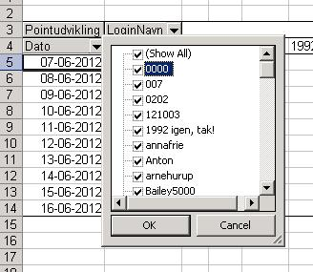
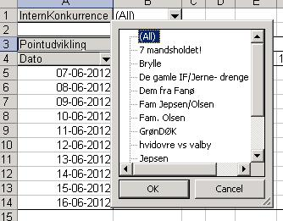
Dette regneark viser pointudvikling for Hovedkonkurrencen i fodboldkonkurrencen på http://jol.dk

For at se pointudviklingen for de enkelte login, skal du gøre flg.: | For at se pointudviklingen for de forskellige interne konkurrencer, skal du gøre flg.:
1. Gå til arket "ChartLogin" | 1. Gå til arket "ChartIntern"
2. Her kan du vælge de deltagere, som du vil se pointudviklingen for ved at klikke på pilen ved LoginNavn | 2. Vælg den interne konkurrence, som du ønsker at se en graf for ved at klikke på pilen ved InternKonkurrence
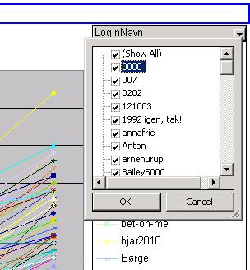
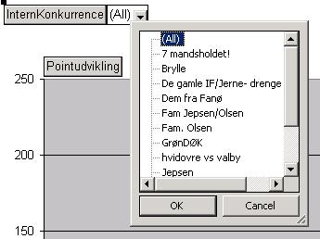

Hvis du ikke har mulighed for at vælge LoginNavn på grafen, så gør i stedet flg.: | Hvis du ikke har mulighed for at vælge InternKonkurrence på grafen, så gør i stedet flg.:
1. Gå til arket "DataLogin" | 1. Gå til arket "DataIntern"
2. Her kan du vælge de deltagere, som du vil se pointudviklingen for ved at klikke på pilen ved LoginNavn | 2. Vælg den interne konkurrence, som du ønsker at se en graf for ved at klikke på pilen ved InternKonkurrence
3. Gå til arket "ChartLogin" | 3. Gå til arket "ChartIntern"

ChartLogin
 | 0000 | 101mnm | 1992 igen, tak! | a | A7 | Anton | B6 | Brasseren | ChrisV | Danniboy | Doktoren | Egtved Kunstgræs
11-06-2014 | 0 | 0 | 0 | 0 | 0 | 0 | 0 | 0 | 0 | 0 | 0 | 0
12-06-2014 | 2 | 0 | 3 | 0 | 3 | 5 | 0 | 3 | 2 | 5 | 3 | 3
13-06-2014 | 3 | 0 | 4 | 2 | 8 | 5 | 3 | 5 | 2 | 10 | 6 | 5
14-06-2014 | 5 | 0 | 12 | 5 | 10 | 7 | 6 | 8 | 8 | 10 | 8 | 10
15-06-2014 | 17 | 6 | 12 | 18 | 17 | 17 | 21 | 18 | 22 | 24 | 12 | 15
16-06-2014 | 24 | 9 | 14 | 23 | 21 | 21 | 25 | 20 | 25 | 31 | 19 | 18
17-06-2014 | 31 | 10 | 22 | 35 | 23 | 28 | 28 | 24 | 32 | 35 | 22 | 18
18-06-2014 | 38 | 10 | 31 | 48 | 30 | 35 | 35 | 30 | 43 | 41 | 28 | 24
19-06-2014 | 38 | 10 | 35 | 48 | 37 | 37 | 42 | 33 | 51 | 48 | 33 | 29
20-06-2014 | 44 | 12 | 41 | 48 | 46 | 39 | 46 | 41 | 57 | 52 | 40 | 35
21-06-2014 | 56 | 17 | 49 | 55 | 55 | 47 | 54 | 48 | 66 | 60 | 50 | 43
22-06-2014 | 61 | 18 | 58 | 61 | 63 | 47 | 57 | 55 | 73 | 66 | 57 | 50
23-06-2014 | 78 | 28 | 66 | 76 | 81 | 59 | 74 | 70 | 88 | 79 | 65 | 70
24-06-2014 | 79 | 33 | 73 | 80 | 86 | 66 | 83 | 82 | 94 | 88 | 79 | 78
25-06-2014 | 91 | 40 | 85 | 90 | 104 | 80 | 93 | 94 | 107 | 98 | 89 | 95
26-06-2014 | 108 | 47 | 100 | 107 | 119 | 93 | 102 | 109 | 123 | 110 | 104 | 106
28-06-2014 | 116 | 47 | 106 | 115 | 129 | 99 | 106 | 119 | 135 | 116 | 116 | 126
29-06-2014 | 118 | 47 | 106 | 121 | 133 | 103 | 112 | 123 | 147 | 120 | 120 | 126
30-06-2014 | 124 | 59 | 106 | 133 | 133 | 107 | 112 | 129 | 151 | 126 | 126 | 136
01-07-2014 | 126 | 63 | 106 | 133 | 137 | 111 | 122 | 133 | 155 | 130 | 132 | 144
04-07-2014 | 132 | 73 | 108 | 150 | 146 | 119 | 126 | 140 | 162 | 137 | 134 | 146
05-07-2014 | 135 | 75 | 108 | 154 | 146 | 123 | 128 | 146 | 166 | 139 | 143 | 146
08-07-2014 | 139 | 75 | 108 | 161 | 146 | 123 | 132 | 146 | 166 | 150 | 143 | 150
09-07-2014 | 146 | 75 | 108 | 165 | 150 | 125 | 132 | 150 | 168 | 154 | 152 | 160
12-07-2014 | 146 | 75 | 108 | 165 | 156 | 125 | 136 | 154 | 168 | 154 | 156 | 160
13-07-2014 | 146 | 75 | 112 | 172 | 156 | 125 | 136 | 154 | 168 | 161 | 158 | 160

ChartIntern
 | 0000 | 101mnm | 1992 igen, tak! | a | A7 | B6 | Egtved Kunstgræs | Frank Hansen | Hodag | hvad-sagde-jeg | Hvem kan Champen kan!! | Jakob Olsen
11-06-2014 | 0 | 0 | 0 | 0 | 0 | 0 | 0 | 0 | 0 | 0 | 0 | 0
12-06-2014 | 2 | 0 | 6 | 0 | 3 | 0 | 3 | 3 | 6 | 2 | 5 | 6
13-06-2014 | 3 | 0 | 8 | 2 | 8 | 3 | 5 | 4 | 12 | 4 | 5 | 15
14-06-2014 | 5 | 0 | 24 | 5 | 10 | 6 | 10 | 9 | 33 | 8 | 7 | 24
15-06-2014 | 17 | 6 | 24 | 18 | 17 | 21 | 15 | 24 | 72 | 14 | 11 | 54
16-06-2014 | 24 | 9 | 28 | 23 | 21 | 25 | 18 | 30 | 87 | 22 | 14 | 63
17-06-2014 | 31 | 10 | 44 | 35 | 23 | 28 | 18 | 33 | 105 | 25 | 15 | 72
18-06-2014 | 38 | 10 | 62 | 48 | 30 | 35 | 24 | 40 | 138 | 36 | 26 | 90
19-06-2014 | 38 | 10 | 70 | 48 | 37 | 42 | 29 | 45 | 150 | 37 | 27 | 111
20-06-2014 | 44 | 12 | 82 | 48 | 46 | 46 | 35 | 47 | 174 | 43 | 33 | 135
21-06-2014 | 56 | 17 | 98 | 55 | 55 | 54 | 43 | 56 | 204 | 54 | 40 | 156
22-06-2014 | 61 | 18 | 116 | 61 | 63 | 57 | 50 | 62 | 231 | 59 | 49 | 171
23-06-2014 | 78 | 28 | 132 | 76 | 81 | 74 | 70 | 82 | 282 | 80 | 61 | 222
24-06-2014 | 79 | 33 | 146 | 80 | 86 | 83 | 78 | 82 | 303 | 80 | 68 | 222
25-06-2014 | 91 | 40 | 170 | 90 | 104 | 93 | 95 | 98 | 348 | 89 | 79 | 276
26-06-2014 | 108 | 47 | 200 | 107 | 119 | 102 | 106 | 107 | 399 | 102 | 92 | 312
28-06-2014 | 116 | 47 | 212 | 115 | 129 | 106 | 126 | 117 | 417 | 104 | 92 | 312
29-06-2014 | 118 | 47 | 212 | 121 | 133 | 112 | 126 | 117 | 453 | 110 | 96 | 360
30-06-2014 | 124 | 59 | 212 | 133 | 133 | 112 | 136 | 127 | 483 | 118 | 106 | 390
01-07-2014 | 126 | 63 | 212 | 133 | 137 | 122 | 144 | 129 | 489 | 118 | 126 | 408
04-07-2014 | 132 | 73 | 216 | 150 | 146 | 126 | 146 | 137 | 513 | 131 | 132 | 438
05-07-2014 | 135 | 75 | 216 | 154 | 146 | 128 | 146 | 150 | 558 | 131 | 134 | 465
08-07-2014 | 139 | 75 | 216 | 161 | 146 | 132 | 150 | 154 | 570 | 142 | 134 | 465
09-07-2014 | 146 | 75 | 216 | 165 | 150 | 132 | 160 | 171 | 603 | 144 | 138 | 516
12-07-2014 | 146 | 75 | 216 | 165 | 156 | 136 | 160 | 177 | 603 | 150 | 144 | 534
13-07-2014 | 146 | 75 | 224 | 172 | 156 | 136 | 160 | 177 | 603 | 157 | 148 | 534

